Renovar_Expoencial
Instante de Falha/Censura | Sistema | Censura | L | Ln | SLn | Escala | Forma | AIC | Manutenção Preventiva |  | Renovação Corretiva | 1$
7 | 1 | 0 | 0.3545 | -1.0370347855 | -11.63817002 | 6.750014655 | 1 | 25.276340039 |  |  | Renovação Preventiva | 5$
5 | 2 | 1 | 0.07063116449 | -2.6502838085 |  |  |  |  | Tempo | Custo p/ Unidade de Tempo
7 | 2 | 1 | 0.11015791751 | -2.205840329 |  |  |  |  | 1 | 5.1481478265
10 | 2 | 0 | 0.64118100713 | -0.44444347951 |  |  |  |  | 2 | 2.6481478265
8 | 3 | 1 | 0.045287361183 | -3.094727288 |  |  |  |  | 3 | 1.8148144932
10 | 3 | 1 | 0.11015791751 | -2.205840329 |  |  |  |  | 4 | 1.3981478265
 |  |  |  |  |  |  |  |  | 5 | 1.1481478265
Escala | 6.75 |  |  |  |  |  |  |  | 6 | 0.98148115984
 |  |  |  |  |  |  |  |  | 7 | 0.86243354079
 |  |  |  |  |  |  |  |  | 8 | 0.7731478265
 |  |  |  |  |  |  |  |  | 9 | 0.70370338206
 |  |  |  |  |  |  |  |  | 10 | 0.6481478265
 |  |  |  |  |  |  |  |  | 11 | 0.60269328105
 |  |  |  |  |  |  |  |  | 12 | 0.56481449317
 |  |  |  |  |  |  |  |  | 13 | 0.53276321112
 |  |  |  |  |  |  |  |  | 14 | 0.50529068364
 |  |  |  |  |  |  |  |  | 15 | 0.48148115984
 |  |  |  |  |  |  |  |  | 16 | 0.4606478265
 |  |  |  |  |  |  |  |  | 17 | 0.44226547356
 |  |  |  |  |  |  |  |  | 18 | 0.42592560428 |  | Decisão | Não Fazer Manutenção Preventiva
 |  |  |  |  |  |  |  |  | 19 | 0.41130572124
 |  |  |  |  |  |  |  |  | 20 | 0.3981478265
 |  |  |  |  |  |  |  |  | 21 | 0.3862430646
 |  |  |  |  |  |  |  |  | 22 | 0.37542055377

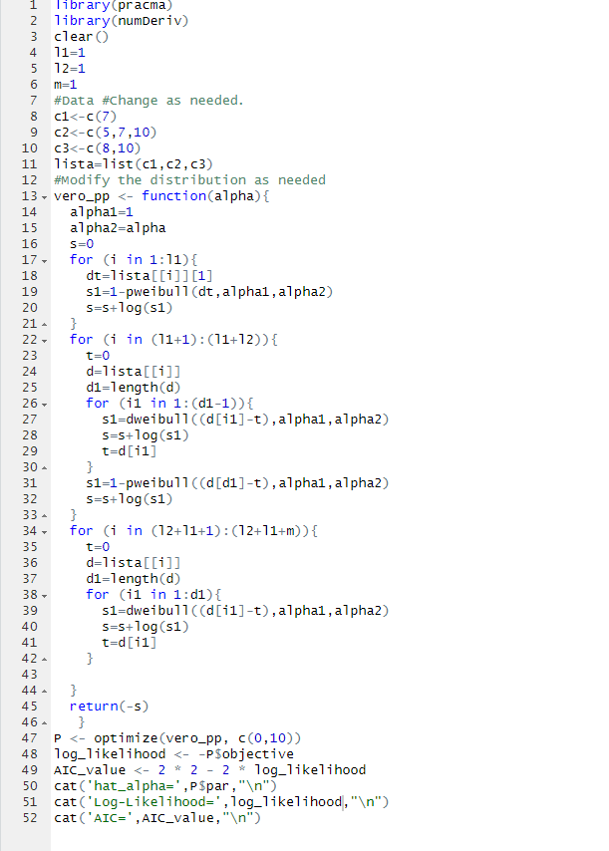

 | Nelson_Alen x Paramétrico
 |  | Nelson_Alen | Expo
 | 5 | 0.33333 | 0.74073913251
 | 7 | 0.66667 | 1.0370347855
 | 8 | 1.16667 | 1.185182612
 | 10 | 1.66667 | 1.481478265

Renovar_Weibull
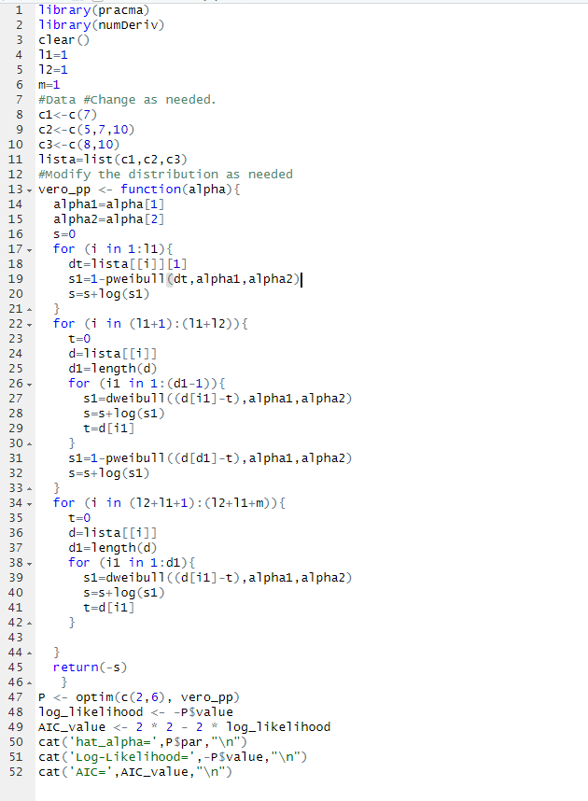
Instante de Falha/Censura | Sistema | Censura | L | Ln | SLn | Escala | Forma | AIC | Manutenção Preventiva |  |  |  | Renovação Corretiva | 1$
7 | 1 | 0 | 0.2892 | -1.2404893955 | -10.760426509 | 6.2283568413 | 1.8451233139 | 25.520853019 |  |  |  |  | Renovação Preventiva | 5$
5 | 2 | 1 | 0.12631487563 | -2.0689774764 |  |  |  |  | Tempo | Falhas com Renovaçãoes (Monte Carlo) | Tempo | Custo p/ Unidade de Tempo
7 | 2 | 1 | 0.1003044762 | -2.2995449569 |  |  |  |  | 1 | 0.035 | 1 | 5.035
10 | 2 | 0 | 0.7712097958 | -0.25979483375 |  |  |  |  | 2 | 0.121 | 2 | 2.5605
8 | 3 | 1 | 0.07486454314 | -2.5920748899 |  |  |  |  | 3 | 0.2446 | 3 | 1.7482
10 | 3 | 1 | 0.1003044762 | -2.2995449569 |  |  |  |  | 4 | 0.3978 | 4 | 1.34945
 |  |  |  |  |  |  |  |  | 5 | 0.5536 | 5 | 1.11072
MCF versus Tempo
 |  |  |  |  |  |  |  |  | 6 | 0.74 | 6 | 0.95666666667
 |  |  |  |  |  |  |  |  | 7 | 0.9264 | 7 | 0.84662857143
 |  |  |  |  |  |  |  |  | 8 | 1.1032 | 8 | 0.7629
 |  |  |  |  |  |  |  |  | 9 | 1.2886 | 9 | 0.69873333333
 |  |  |  |  |  |  |  |  | 10 | 1.478 | 10 | 0.6478
 |  |  |  |  |  |  |  |  | 11 | 1.6584 | 11 | 0.60530909091
 |  |  |  |  |  |  |  |  | 12 | 1.8198 | 12 | 0.56831666667
 |  |  |  |  |  |  |  |  | 13 | 2.0124 | 13 | 0.53941538462
 |  |  |  |  |  |  |  |  | 14 | 2.1912 | 14 | 0.51365714286
 |  |  |  |  |  |  |  |  | 15 | 2.3844 | 15 | 0.49229333333
 |  |  |  |  |  |  |  |  | 16 | 2.5734 | 16 | 0.4733375
 |  |  |  |  |  |  |  |  | 17 | 2.7224 | 17 | 0.45425882353
 |  |  |  |  |  |  |  |  | 18 | 2.9394 | 18 | 0.44107777778
 |  |  |  |  |  |  |  |  | 19 | 3.0492 | 19 | 0.42364210526 |  | Decisão | Não Fazer Manutenção Preventiva
 |  |  |  |  |  |  |  |  | 20 | 3.2282 | 20 | 0.41141
 |  |  |  |  |  |  |  |  | 21 | 3.444 | 21 | 0.4020952381
 |  |  |  |  |  |  |  |  | 22 | 3.642 | 22 | 0.39281818182

 | Nelson_Alen x Paramétrico
 |  | Nelson_Alen | Weibull (Simulação de Monte Carlo)
 | 5 | 0.33333 | 0.56060
 | 7 | 0.66667 | 0.92100
 | 8 | 1.16667 | 1.11260
 | 10 | 1.66667 | 1.47320

MR
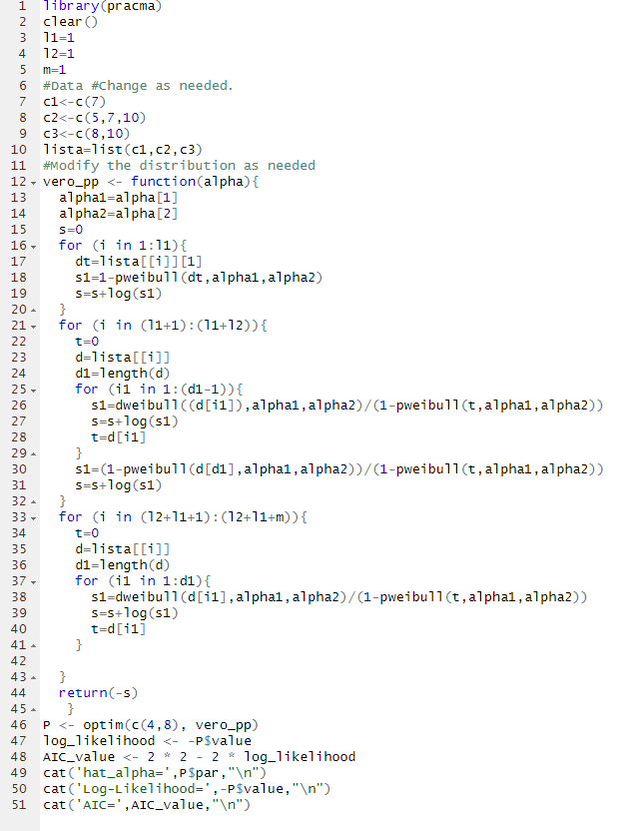
Instante de Falha/Censura | Sistema | Censura | L | Ln | SLn | Escala | Forma | AIC | Manutenção Preventiva |  | MR | 1$
7 | 1 | 0 | 0.6178 | -0.48156634399 | -9.1422430432 | 8.5597928854 | 3.6323823785 | 22.284486086 |  |  | MP | 5$
5 | 2 | 1 | 0.089428367329 | -2.4143173392 |  |  |  |  | Tempo | Custo p/ Unidade de Tempo
7 | 2 | 1 | 0.17791703007 | -1.7264379605 |  |  |  |  | 1 | 5.0004101445
10 | 2 | 0 | 0.27869142739 | -1.2776501042 |  |  |  |  | 2 | 2.5025430972
8 | 3 | 1 | 0.16244691275 | -1.8174040213 |  |  |  |  | 3 | 1.6740610589
10 | 3 | 1 | 0.24054038708 | -1.4248672739 |  |  |  |  | 4 | 1.2657684502
 |  |  |  |  |  |  |  |  | 5 | 1.0283722136
 |  |  |  |  |  |  |  |  | 6 | 0.87918219291
 |  |  |  |  |  | Nelson_Alen x Paramétrico |  |  | 7 | 0.78308090628
Nelson_Alen | 5 | 0.33333 | 1|3 |  |  |  | Nelson_Alen | Weibull_MR | 8 | 0.72277212771
 | 7 | 0.66667 | 1|3 |  |  | 5 | 0.33333 | 0.14186106805 | 9 | 0.68886719369
 | 8 | 1.16667 | 1|2 |  |  | 7 | 0.66667 | 0.48156634399 | 10 | 0.67592164482
 | 10 | 1.66667 | 1|2 |  |  | 8 | 1.16667 | 0.78217702167 | 11 | 0.68063508913
 |  |  |  |  |  | 10 | 1.66667 | 1.7592164482 | 12 | 0.70095209118
 |  |  |  |  |  |  |  |  | 13 | 0.73557872076
 |  |  |  |  |  |  |  |  | 14 | 0.78370680096
 |  |  |  |  |  |  |  |  | 15 | 0.84484884038
MCF versus Tempo
 |  |  |  |  |  |  |  |  | 16 | 0.91873516237
 |  |  |  |  |  |  |  |  | 17 | 1.0052475756
 |  |  |  |  |  |  |  |  | 18 | 1.1043753418
 |  |  |  |  |  |  |  |  | 19 | 1.2161852004
 |  |  |  |  |  |  |  |  | 20 | 1.3408005115 | Decisão: | Fazer PM de 10 e 10 mil horas
 |  |  |  |  |  |  |  |  | 21 | 1.4783864611
 |  |  |  |  |  |  |  |  | 22 | 1.6291393895

Trabalho_Dados_Enrico
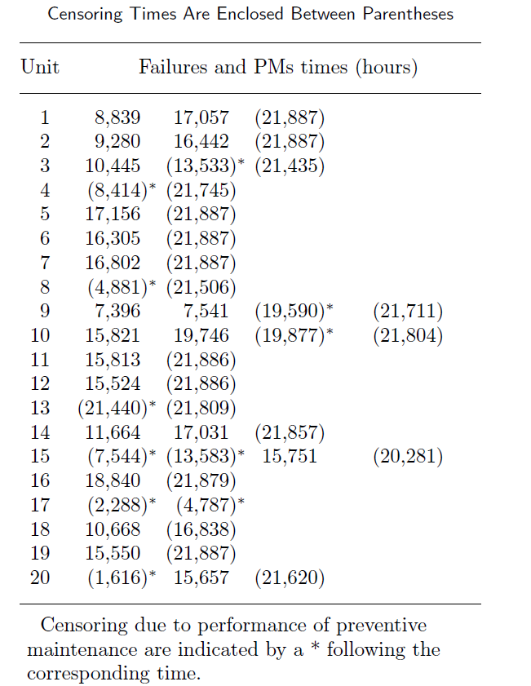
Equi | Failure Time | Censura
1 | 8839 | 1
1 | 17057 | 1
1 | 21887 | 0 | Considere os dados de falhas de Transformadores disponível no paper do Gustavo&Enrico (disponível no Moodle). Considere que após acada falha é realizado um MR. Os valores entre parênteses indicam censura e "*" indica renovação. a)Encontre os parâmetros da Weibull que pode ser usada neste processo. O modelo parece adequado? b) Se o $MR=15 e $MP=1, qual a política ótima de manutenção?
2 | 9280 | 1
2 | 16442 | 1
2 | 21887 | 0
3 | 10445 | 1
3 | 13533 | 0
4 | 7902 | 0
5 | 8414 | 0
6 | 13331 | 0
7 | 17156 | 1
7 | 21887 | 0
8 | 16305 | 1
8 | 21887 | 0
9 | 16802 | 1
9 | 21887 | 0
10 | 4881 | 0
11 | 16625 | 0
12 | 7396 | 1
12 | 7541 | 1
12 | 19590 | 0
13 | 2211 | 0
14 | 15821 | 1
14 | 19746 | 1
14 | 19877 | 0
15 | 1927 | 0
16 | 15813 | 1
16 | 21886 | 0
17 | 15524 | 1
17 | 21886 | 0
18 | 21440 | 0
19 | 369 | 0
20 | 11664 | 1
20 | 17031 | 1
20 | 21857 | 0
21 | 7544 | 0
22 | 6039 | 0
23 | 2168 | 1
23 | 6698 | 0
24 | 18840 | 1
24 | 21879 | 0
25 | 2288 | 0
26 | 2499 | 0
27 | 10668 | 1
27 | 16838 | 0
28 | 15550 | 1
28 | 21887 | 0
29 | 1616 | 0
30 | 14041 | 1
30 | 20004 | 0
31 | 21888 | 0
32 | 21888 | 0
33 | 21888 | 0
34 | 21888 | 0
35 | 21888 | 0
36 | 21888 | 0
37 | 21888 | 0
38 | 21888 | 0
39 | 21888 | 0
40 | 21888 | 0

MR_Enrico
Equi | Failure Time | Censura | L | Ln | SLn | Escala | Forma | AIC | Custo RP | Custo MR | Ordem | Tempo | Custo por unidade de Tempo | Mínimo | Refe | Valor Tempo Ótimo PM | Usando o Solver | T
1 | 8839 | 1 | 2.6152069664E-05 | -10.551582225 | -232.73439864 | 24365.637286 | 1.9952634151 | 469.46879729 | 1 | 15 | 1 | 6241 | 0.00031893612845 | 0.00031892796129 | 46 | 6286 | 0.00031892796127 | 6285.9312323
1 | 17057 | 1 | 4.0116048868E-05 | -10.123734083 |  |  |  |  |  |  | 2 | 6242 | 0.00031893576769
1 | 21887 | 0 | 0.72875629012 | -0.31641590998 |  |  |  |  |  |  | 3 | 6243 | 0.00031893541515
2 | 9280 | 1 | 2.7082701163E-05 | -10.516615367 |  |  |  |  |  |  | 4 | 6244 | 0.0003189350708
2 | 16442 | 1 | 4.0585066234E-05 | -10.112110386 |  |  |  |  |  |  | 5 | 6245 | 0.00031893473465 |  |  |  |  | Usando o Wolfram
2 | 21887 | 0 | 0.70391548194 | -0.35109698409 |  |  |  |  |  |  | 6 | 6246 | 0.00031893440669 |  |  |  |  | 6285.9309011
3 | 10445 | 1 | 2.9306697306E-05 | -10.437694491 |  |  |  |  |  |  | 7 | 6247 | 0.00031893408693
Tempo Ótimo MP
3 | 13533 | 0 | 0.88263700812 | -0.12484125223 |  |  |  |  |  |  | 8 | 6248 | 0.00031893377534
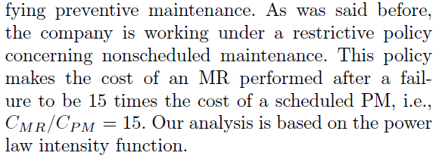
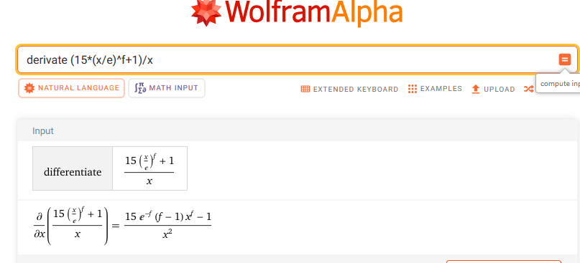
4 | 7902 | 0 | 0.89965949752 | -0.10573892333 |  |  |  |  |  |  | 9 | 6249 | 0.00031893347194
5 | 8414 | 0 | 0.88705381157 | -0.11984963158 |  |  |  |  |  |  | 10 | 6250 | 0.00031893317671
6 | 13331 | 0 | 0.74067017322 | -0.30019986315 |  |  |  |  |  |  | 11 | 6251 | 0.00031893288966
7 | 17156 | 1 | 3.5149244169E-05 | -10.255907443 |  |  |  |  |  |  | 12 | 6252 | 0.00031893261077
7 | 21887 | 0 | 0.73292296459 | -0.31071467867 |  |  |  |  |  |  | 13 | 6253 | 0.00031893234005
8 | 16305 | 1 | 3.505447672E-05 | -10.258607229 |  |  |  |  |  |  | 14 | 6254 | 0.00031893207749
8 | 21887 | 0 | 0.69861877556 | -0.35865007099 |  |  |  |  |  |  | 15 | 6255 | 0.00031893182309
9 | 16802 | 1 | 3.5131101648E-05 | -10.256423733 |  |  |  |  |  |  | 16 | 6256 | 0.00031893157684
9 | 21887 | 0 | 0.71824131695 | -0.33094967037 |  |  |  |  |  |  | 17 | 6257 | 0.00031893133874
10 | 4881 | 0 | 0.9603705111 | -0.040436119916 |  |  |  |  |  |  | 18 | 6258 | 0.00031893110879
11 | 16625 | 0 | 0.62725931827 | -0.4663952381 |  |  |  |  |  |  | 19 | 6259 | 0.00031893088697
12 | 7396 | 1 | 2.2785182953E-05 | -10.689400104 |  |  |  |  |  |  | 20 | 6260 | 0.0003189306733
12 | 7541 | 1 | 2.5391987532E-05 | -10.581076885 |  |  |  |  |  |  | 21 | 6261 | 0.00031893046776
12 | 19590 | 0 | 0.57650776828 | -0.55076646446 |  |  |  |  |  |  | 22 | 6262 | 0.00031893027035
13 | 2211 | 0 | 0.99170624634 | -0.0083283381886 |  |  |  |  |  |  | 23 | 6263 | 0.00031893008106
14 | 15821 | 1 | 3.4921150178E-05 | -10.26241789 |  |  |  |  |  |  | 24 | 6264 | 0.0003189298999
14 | 19746 | 1 | 5.2520140922E-05 | -9.8543138253 |  |  |  |  |  |  | 25 | 6265 | 0.00031892972685
14 | 19877 | 0 | 0.99130710447 | -0.0087308991524 |  |  |  |  |  |  | 26 | 6266 | 0.00031892956192
15 | 1927 | 0 | 0.99368965341 | -0.0063303409822 |  | Para Elaborar a Linha Vermelha Paramétrica basta usar MCF=(T/Escala)^Forma |  |  |  |  | 27 | 6267 | 0.0003189294051
16 | 15813 | 1 | 3.491845249E-05 | -10.262495144 |  |  |  |  |  |  | 28 | 6268 | 0.00031892925638
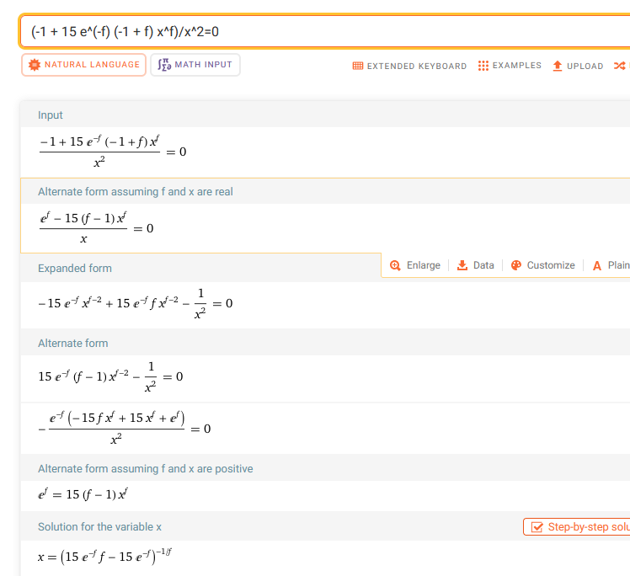
16 | 21886 | 0 | 0.68032622137 | -0.38518285855 |  |  |  |  |  |  | 29 | 6269 | 0.00031892911577
17 | 15524 | 1 | 3.4810111346E-05 | -10.265602657 |  |  |  |  |  |  | 30 | 6270 | 0.00031892898326
17 | 21886 | 0 | 0.67002975923 | -0.40043315082 |  |  |  |  |  |  | 31 | 6271 | 0.00031892885884
18 | 21440 | 0 | 0.46082262229 | -0.77474207729 |  |  |  |  |  |  | 32 | 6272 | 0.00031892874251
19 | 369 | 0 | 0.99976608084 | -0.00023394652015 |  |  |  |  |  |  | 33 | 6273 | 0.00031892863427
20 | 11664 | 1 | 3.1256232754E-05 | -10.373291754 |  |  |  |  |  |  | 34 | 6274 | 0.00031892853411
20 | 17031 | 1 | 4.4233367637E-05 | -10.02603113 |  |  |  |  |  |  | 35 | 6275 | 0.00031892844203
20 | 21857 | 0 | 0.72927718156 | -0.31570139762 |  |  |  |  |  |  | 36 | 6276 | 0.00031892835803
21 | 7544 | 0 | 0.90810422418 | -0.096396122629 |  |  |  |  |  |  | 37 | 6277 | 0.00031892828209
22 | 6039 | 0 | 0.94003669163 | -0.061836370829 |  |  |  |  |  |  | 38 | 6278 | 0.00031892821423
23 | 2168 | 1 | 7.3114384535E-06 | -11.826070525 |  |  |  |  |  |  | 39 | 6279 | 0.00031892815443
23 | 6698 | 0 | 0.93423918119 | -0.068022790895 |  |  |  |  |  |  | 40 | 6280 | 0.00031892810269
24 | 18840 | 1 | 3.4840695281E-05 | -10.26472445 |  |  |  |  |  |  | 41 | 6281 | 0.000318928059
24 | 21879 | 0 | 0.81211102424 | -0.20811821881 |  |  |  |  |  |  | 42 | 6282 | 0.00031892802337
25 | 2288 | 0 | 0.99112256282 | -0.0089170763915 |  |  |  |  |  |  | 43 | 6283 | 0.00031892799579
26 | 2499 | 0 | 0.98942319278 | -0.010633139205 |  |  |  |  |  |  | 44 | 6284 | 0.00031892797625
27 | 10668 | 1 | 2.969260771E-05 | -10.424612442 |  |  |  |  |  |  | 45 | 6285 | 0.00031892796475
27 | 16838 | 0 | 0.75130195469 | -0.28594763787 |  |  |  |  |  |  | 46 | 6286 | 0.00031892796129
28 | 15550 | 1 | 3.4820728672E-05 | -10.265297697 |  |  |  |  |  |  | 47 | 6287 | 0.00031892796586
28 | 21887 | 0 | 0.6708926054 | -0.39914620638 |  |  |  |  |  |  | 48 | 6288 | 0.00031892797846
29 | 1616 | 0 | 0.99555428839 | -0.0044556231694 |  |  |  |  |  |  | 49 | 6289 | 0.00031892799908
30 | 14041 | 1 | 3.3914058987E-05 | -10.29168091 |  |  |  |  |  |  | 50 | 6290 | 0.00031892802773
30 | 20004 | 0 | 0.71055289553 | -0.3417118859 |  |  |  |  |  |  | 51 | 6291 | 0.00031892806439
31 | 21888 | 0 | 0.44602577428 | -0.80737853876 |  |  |  |  |  |  | 52 | 6292 | 0.00031892810907
32 | 21888 | 0 | 0.44602577428 | -0.80737853876 |  |  |  |  |  |  | 53 | 6293 | 0.00031892816176
33 | 21888 | 0 | 0.44602577428 | -0.80737853876 |  |  |  |  |  |  | 54 | 6294 | 0.00031892822246
34 | 21888 | 0 | 0.44602577428 | -0.80737853876 |  |  |  |  |  |  | 55 | 6295 | 0.00031892829115
35 | 21888 | 0 | 0.44602577428 | -0.80737853876 |  |  |  |  |  |  | 56 | 6296 | 0.00031892836785
36 | 21888 | 0 | 0.44602577428 | -0.80737853876 |  |  |  |  |  |  | 57 | 6297 | 0.00031892845254
37 | 21888 | 0 | 0.44602577428 | -0.80737853876 |  |  |  |  |  |  | 58 | 6298 | 0.00031892854522
38 | 21888 | 0 | 0.44602577428 | -0.80737853876 |  |  |  |  |  |  | 59 | 6299 | 0.00031892864589
39 | 21888 | 0 | 0.44602577428 | -0.80737853876 |  |  |  |  |  |  | 60 | 6300 | 0.00031892875454
40 | 21888 | 0 | 0.44602577428 | -0.80737853876 |  |  |  |  |  |  | 61 | 6301 | 0.00031892887117
 |  |  |  |  |  |  |  |  |  |  | 62 | 6302 | 0.00031892899578
 |  |  |  |  |  |  |  |  |  |  | 63 | 6303 | 0.00031892912835
 |  |  |  |  |  |  |  |  |  |  | 64 | 6304 | 0.0003189292689
 |  |  |  |  |  |  |  |  |  |  | 65 | 6305 | 0.00031892941741
 |  |  |  |  |  |  |  |  |  |  | 66 | 6306 | 0.00031892957388
 |  |  |  |  |  |  |  |  |  |  | 67 | 6307 | 0.00031892973831
 |  |  |  |  |  |  |  |  |  |  | 68 | 6308 | 0.00031892991069
 |  |  |  |  |  |  |  |  |  |  | 69 | 6309 | 0.00031893009102
 |  |  |  |  |  |  |  |  |  |  | 70 | 6310 | 0.0003189302793
 |  |  |  |  |  |  |  |  |  |  | 71 | 6311 | 0.00031893047551
 |  |  |  |  |  |  |  |  |  |  | 72 | 6312 | 0.00031893067967
 |  |  |  |  |  |  |  |  |  |  | 73 | 6313 | 0.00031893089176
 |  |  |  |  |  |  |  |  |  |  | 74 | 6314 | 0.00031893111177
 |  |  |  |  |  |  |  |  |  |  | 75 | 6315 | 0.00031893133972
 |  |  |  |  |  |  |  |  |  |  | 76 | 6316 | 0.00031893157559
 |  |  |  |  |  |  |  |  |  |  | 77 | 6317 | 0.00031893181937
 |  |  |  |  |  |  |  |  |  |  | 78 | 6318 | 0.00031893207107
 |  |  |  |  |  |  |  |  |  |  | 79 | 6319 | 0.00031893233069
 |  |  |  |  |  |  |  |  |  |  | 80 | 6320 | 0.00031893259821
 |  |  |  |  |  |  |  |  |  |  | 81 | 6321 | 0.00031893287363
 |  |  |  |  |  |  |  |  |  |  | 82 | 6322 | 0.00031893315696
 |  |  |  |  |  |  |  |  |  |  | 83 | 6323 | 0.00031893344818
 |  |  |  |  |  |  |  |  |  |  | 84 | 6324 | 0.00031893374729
 |  |  |  |  |  |  |  |  |  |  | 85 | 6325 | 0.00031893405429
 |  |  |  |  |  |  |  |  |  |  | 86 | 6326 | 0.00031893436918
 |  |  |  |  |  |  |  |  |  |  | 87 | 6327 | 0.00031893469195
 |  |  |  |  |  |  |  |  |  |  | 88 | 6328 | 0.0003189350226
 |  |  |  |  |  |  |  |  |  |  | 89 | 6329 | 0.00031893536112
 |  |  |  |  |  |  |  |  |  |  | 90 | 6330 | 0.00031893570751
 |  |  |  |  |  |  |  |  |  |  | 91 | 6331 | 0.00031893606176
 |  |  |  |  |  |  |  |  |  |  | 92 | 6332 | 0.00031893642388
 |  |  |  |  |  |  |  |  |  |  | 93 | 6333 | 0.00031893679386
 |  |  |  |  |  |  |  |  |  |  | 94 | 6334 | 0.00031893717169
 |  |  |  |  |  |  |  |  |  |  | 95 | 6335 | 0.00031893755738
 |  |  |  |  |  |  |  |  |  |  | 96 | 6336 | 0.00031893795091
 |  |  |  |  |  |  |  |  |  |  | 97 | 6337 | 0.00031893835229
 |  |  |  |  |  |  |  |  |  |  | 98 | 6338 | 0.0003189387615
 |  |  |  |  |  |  |  |  |  |  | 99 | 6339 | 0.00031893917856
 |  |  |  |  |  |  |  |  |  |  | 100 | 6340 | 0.00031893960344
 |  |  |  |  |  |  |  |  |  |  | 101 | 6341 | 0.00031894003616
 |  |  |  |  |  |  |  |  |  |  | 102 | 6342 | 0.0003189404767
 |  |  |  |  |  |  |  |  |  |  | 103 | 6343 | 0.00031894092506
 |  |  |  |  |  |  |  |  |  |  | 104 | 6344 | 0.00031894138124
 |  |  |  |  |  |  |  |  |  |  | 105 | 6345 | 0.00031894184524
 |  |  |  |  |  |  |  |  |  |  | 106 | 6346 | 0.00031894231704
 |  |  |  |  |  |  |  |  |  |  | 107 | 6347 | 0.00031894279666
 |  |  |  |  |  |  |  |  |  |  | 108 | 6348 | 0.00031894328407
 |  |  |  |  |  |  |  |  |  |  | 109 | 6349 | 0.00031894377929
 |  |  |  |  |  |  |  |  |  |  | 110 | 6350 | 0.0003189442823

